Diagrama de flujo
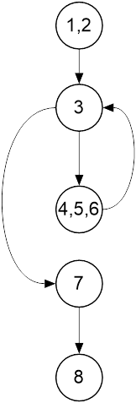
 | Clase: Pedido

 | public HashMap<Integer, Material> materialesNecesarios(){
1 | HashMap<Integer, Material> necesidad = new HashMap<Integer, Material>();
2 | Iterator<Material> it = maquina.getListadoMateriales().values().iterator();
3 | while(it.hasNext()){
4 | Material itMat = it.next();
5 | Material auxM = new Material(itMat.getCodigoMaterial(), itMat.getDescripcion(), (Math.rint(itMat.getCantidad() * 1000) * cantidad) / 1000);
6 | necesidad.put(auxM.getCodigoMaterial(), auxM);
7 | }
8 | return necesidad;
 | }

